Задача 1
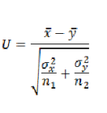
n1 | 50 | n2 | 70 | alph | 0.05
x_avg | 85 | y_avg | 78
ϭ^2 | 100 | ϭ^2 | 74

U | 4.0035031389
Uкр | 1.645

Ф(Uкр) | 0.45

U<Uкр
Гипотеза отвергается, новая увеличивает среднюю производительность

Задача 2
n1 | 100 |  | n1 | 120
 | 58 |  |  | 65

alph | 0.02

p1 | 0.58 |  | p2 | 0.542
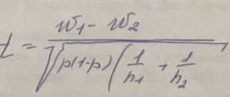

p | 0.56

t | 0.57021695449
tкр | 2.33

t | < | tкр
Гипотезу принимаем

